Plantilla
Ficha de Catalogación para los Recursos Educativos publicados en EducaTico -Versión 2- Notas: Cada campo cuenta con una guía para su mejor comprensión, además, se incluyen hojas o pestañas con las categorías de los campos solicitados.
Título | Tipo de recurso educativo | Temática | Links a recurso externo | Imagen portada | ENLACE LISTO
Juegos Deportivos estudiantile: El Ministerio de Educación Pública debe contribuir a la formación integral de las y los estudiantes del sistema educativo costarricense, ofreciendo oportunidades para el desarrollo de hábitos, destrezas y capacidades deportivas por medio del Programa Juegos Deportivos Estudiantiles, que fomenten estilos saludables de vida, el disfrute de la actividad física y el desarrollo de la sana competencia a través de la participación activa en eventos deportivos, es por lo anterior que se organizan los Juegos Deportivos Estudiantiles+3:20 | TC5 | Ciencias Sociales-Grupos Sociales | www.juegosdeportivosestudiantiles.com | GESPRO SE ENCARGA DE TRÁMITARLA | https://www.mep.go.cr/educatico/servicio-comunal
Servicio comunal: El Servicio Comunal Estudiantil es un Programa, que integra procesos de aprendizaje y de servicio a la comunidad mediante la atención de necesidades reales, contribuyendo a la formación integral de los y las estudiantes. Es un espacio privilegiado para el fortaleciendo la participación estudiantil, el vínculo, la convivencia y el desarrollo del potencial de cada persona en el centro educativo | TC5 | Ciencias Sociales-Grupos Sociales | https://www.youtube.com/watch?time_continue=4&v=xfgrViUtigc&feature=emb_logo | GESPRO SE ENCARGA DE TRÁMITARLA | https://www.mep.go.cr/educatico/servicio-comunal
 |  |  | https://www.mep.go.cr/sites/default/files/page/adjuntos/calendario-sce-2020.pdf
 |  |  | https://www.mep.go.cr/sites/default/files/page/adjuntos/lineamientos-sce-2020.pdf
 |  |  | https://www.mep.go.cr/sites/default/files/page/adjuntos/circular-dm-0024-04-2016-1.pdf
 |  |  | https://www.mep.go.cr/sites/default/files/page/adjuntos/decreto-30226-mep.pdf
 |  |  | https://www.mep.go.cr/sites/default/files/page/adjuntos/decreto-30226mep.pdf
 |  |  | https://www.mep.go.cr/sites/default/files/page/adjuntos/brochure-ideas-accion-guia-para-elaborar-proyectos-estudiantiles.pdf
 |  |  | https://www.mep.go.cr/sites/default/files/page/adjuntos/brochure-paso-paso-sce.pdf
 |  |  | https://www.mep.go.cr/sites/default/files/page/adjuntos/es-servicio-comunal-estudiantil.pdf
Aulas de escucha: Es un programa de atención en salud mental comunitaria del Ministerio de Educación Pública en conjunto con Unicef Costa Rica por medio del modelo del Hospital Nacional Psiquiátrico de la CCSS. El objetivo del programa es Propiciar espacios que favorezcan la invención de proyectos de vida libres de violencia con personas jóvenes de séptimo año en contextos de riesgo psicosocial en centros educativos académicos diurnos de dependencia pública. Particularmente se trabaja con estudiantes de sétimo año en su transición de la escuela al colegio, de esta forma el programa les brinda un espacio donde: | TC5 | Ciencias Sociales-Grupos Sociales | https://www.youtube.com/watch?v=1W0HhLoSgTA&feature=youtu.be | 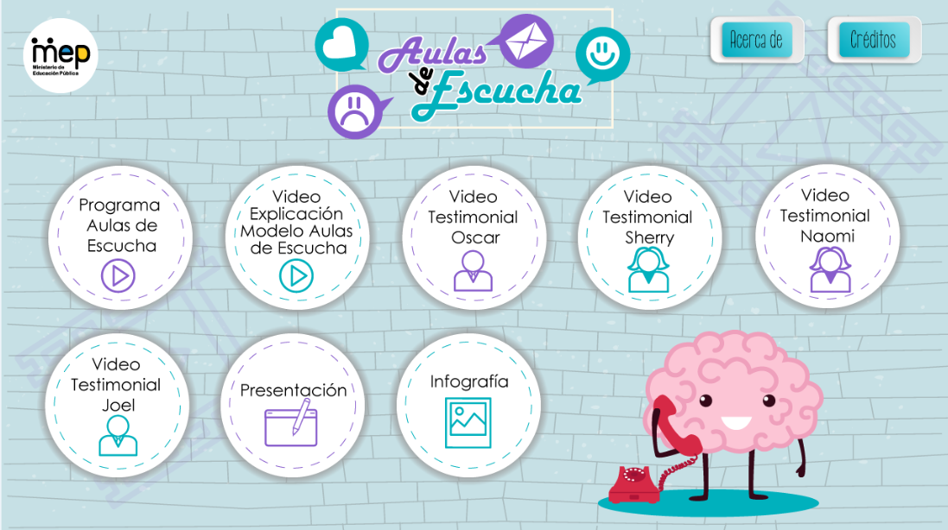 GESPRO SE ENCARGA DE TRÁMITARLA | https://www.mep.go.cr/educatico/aulas-escucha
 |  |  | https://www.youtube.com/watch?v=DD959-fANcw&feature=youtu.be
 |  |  | https://www.youtube.com/watch?v=0JPLxzjRvFw&feature=youtu.be
 |  |  | https://www.youtube.com/watch?v=SrtSOus0AqU&feature=youtu.be
 |  |  | https://www.youtube.com/watch?v=FXeKG_CKZE8&feature=youtu.be
 |  |  | https://www.youtube.com/watch?v=25V2hL7u8JE&feature=youtu.be
 |  |  | https://www.mep.go.cr/sites/default/files/page/adjuntos/presentacion-aulas-escucha.pdf
 |  |  | https://www.mep.go.cr/sites/default/files/page/adjuntos/infografia-aulas-escucha.pdf
Érase una Vez: Son varias puestas en escena para que las disfruten los y las estudiantes. Un esfuerzo conjunto del Ministerio de Educación Pública, el Ministerio de Cultura y Juventud y el Teatro Nacional de Costa Rica. Teatro, danza, mimo, clown, marionetas, ópera, música sinfónica, música de cámara, música antigua, cuentos infantiles, entre otras en la sala principal del Teatro Nacional, cuyo fin fundamental es acercar a la población estudiantil al Teatro. | TC5 | Ciencias Sociales-Grupos Sociales | https://www.youtube.com/watch?v=DdgKR3pqg7M&feature=emb_logo | 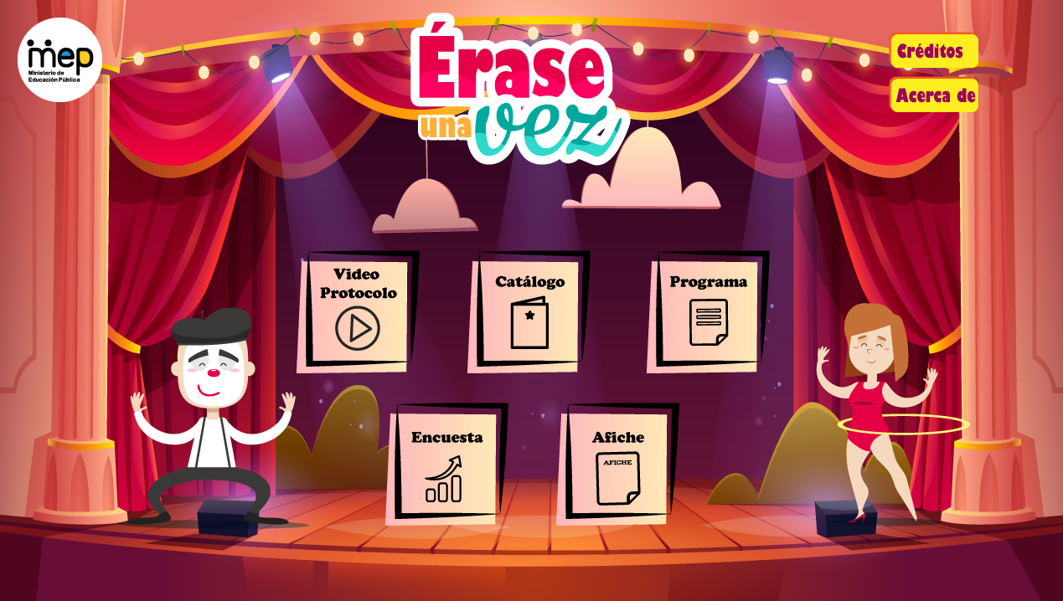 | https://www.mep.go.cr/educatico/erase-vez
 |  |  | https://www.mep.go.cr/sites/default/files/documentos/catalogo-erase-vez-2020.pdf
 |  |  | https://www.mep.go.cr/programas-y-proyectos/erase-una-vez
 |  |  | http://encuesta.mep.go.cr/index.php/535533?newtest=Y
 |  |  | https://www.mep.go.cr/sites/default/files/documentos/afiche-erase-vez.jpg
Teatro en el aula : Teatro en Aula transversaliza los programas artístico- educativos con el fin de potenciar el lenguaje visual como una herramienta para el acceso a la cultura y la educación; apelando a la crítica y al enriquecimiento del bagaje literario-cultural con el propósito de analizar las obras literarias con argumentación. Dicho proyecto coadyuvará en los procesos educativos a través de la presentación de espectáculos de artes escénicas, y la ejecución de foros de interés y, o, conversatorios, en aras de realizar una articulación sustentada y oportuna entre los aspectos curriculares y co-curriculares. | TC5 | Ciencias Sociales-Grupos Sociales | Adjunto: folleto propuesta metodologica teatro en el aula 2020 web.pdf | GESPRO SE ENCARGA DE TRÁMITARLA | https://www.mep.go.cr/educatico/teatro-aula
Ruta de museo: Ruta de Museos nace como una iniciativa para que el público estudiantil viva la experiencia enseñanza-aprendizaje en los museos de nuestro país; y, así, visiten estos centros de cultura y aglutinen el aprendizaje significativo mediante la apropiación de nuestro patrimonio cultural: lo que somos, lo que nos define, lo que informa nuestro ser histórico y actual. Además, los museos presentan una oferta cultural y educativa que, con este proyecto, pretende escalarse a un mayor alcance para la población estudiantil (en especial en zonas del país cuyo acceso a estas experiencias resulta más difícil), considerando que los museos deben ser descubiertos con el objetivo de reconocer la posibilidad que ofrecen en educación, investigación, patrimonio cultural y natural e historia. | TC5 | Ciencias Sociales-Grupos Sociales | Adjunto: PARTICIPÁ EN RUTA DE MUSEOS.pdf | GESPRO SE ENCARGA DE TRÁMITARLA | https://www.mep.go.cr/educatico/ruta-museos
Gobierno estudiantil: Los Procesos Electorales Estudiantiles constituyen un espacio de educación no formal que se da en el marco de los centros educativos, en el cual los y las estudiantes aprenden a organizarse, manejar conflictos, lograr consensos y acuerdos, negociar, hablar en público, tomar decisiones que conllevan a la búsqueda de soluciones, a la vivencia de los valores democráticos y asumir el ejercicio de la ciudadanía como un derecho que a la vez implica una serie de responsabilidades. |  |  | https://www.youtube.com/watch?v=AzNLhOWXoI4&feature=youtu.be | 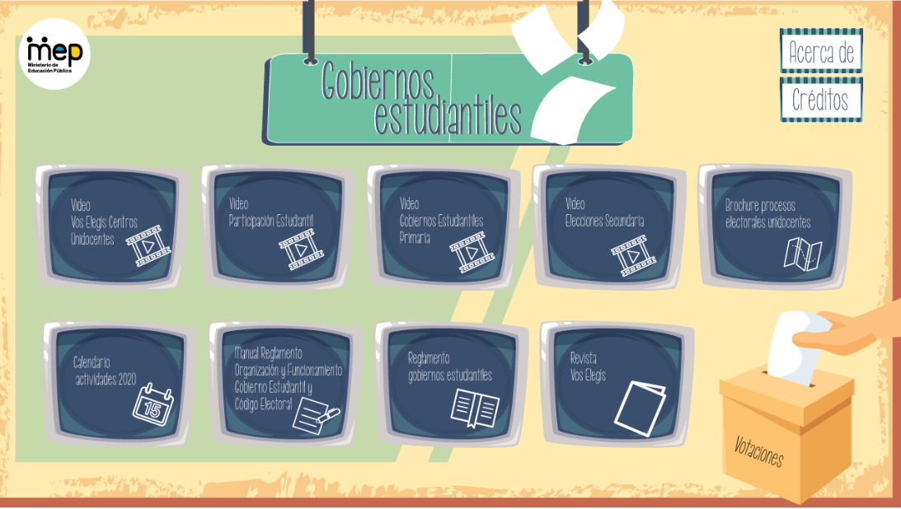 | https://www.mep.go.cr/educatico/gobierno-estudiantil
 |  |  | https://www.youtube.com/watch?v=zpOhVVz7wBs&feature=youtu.be
 |  |  | https://www.youtube.com/watch?v=RWUeFZiupaE&feature=youtu.be
 |  |  | https://www.youtube.com/watch?v=VH4LwCsWCWs&feature=youtu.be
 |  |  | https://www.mep.go.cr/sites/default/files/page/adjuntos/brochure-procesos-electorales-unidocentes.pdf
 |  |  | Se encuentra en revisión
 |  |  | https://www.mep.go.cr/sites/default/files/page/adjuntos/manual-reglamento-gobiernos-estudiantiles.pdf
 |  |  | https://www.mep.go.cr/sites/default/files/page/adjuntos/reglamento-gobiernos-estudiantiles.pdf
Programa Convivir: El Programa Convivir, promueve el desarrollo de actividades participativas en los centros educativos de forma permanente. Sus objetivos se dirigen a fortalecer las relaciones de convivencia en la comunidad educativa, así como a propiciar relaciones basadas en el respeto, el disfrute de la diversidad, la participación y el sentido de pertenencia e identidad. | TC5 | Ciencias Sociales-Grupos Sociales | https://www.mep.go.cr/sites/default/files/guia-convivir.pdf | 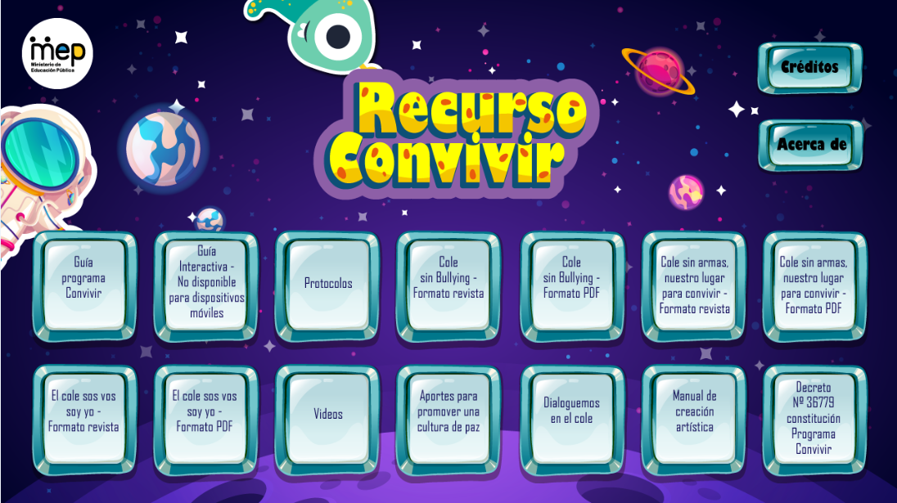 GESPRO SE ENCARGA DE TRÁMITARLA | https://www.mep.go.cr/educatico/programa-convivir
 |  |  | https://www.mep.go.cr/programas-y-proyectos/programa-convivir
 |  |  | https://www.mep.go.cr/protocolos-de-actuacion
 |  |  | https://www.mep.go.cr/cole-sin-bullying
 |  |  | https://www.mep.go.cr/sites/default/files/cole-bullying.pdf
 |  |  | https://www.mep.go.cr/cole-armas-0
 |  |  | https://www.mep.go.cr/sites/default/files/cole-armas.pdf
 |  |  | https://issuu.com/educatico/docs/el_cole_sos_vos_soy_yo
 |  |  | https://www.mep.go.cr/sites/default/files/cole-sos-vos-soy-yo.pdf
 |  |  | https://www.mep.go.cr/protocolos-de-actuacion
 |  |  | https://www.mep.go.cr/sites/default/files/promover-cultura-paz.pdf
 |  |  | https://www.mep.go.cr/sites/default/files/dialoguemos-cole.pdf
 |  |  | https://www.mep.go.cr/sites/default/files/manual-creacion-artistica_0.pdf
 |  |  | https://www.mep.go.cr/sites/default/files/decreto-36779-constitucion-programa-convivir.pdf
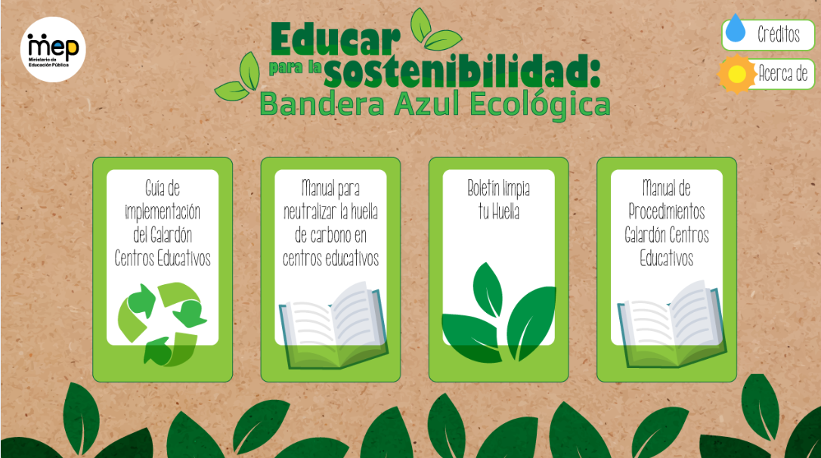
Educar para la sostenibilidad: Bandera azul Ecológica Procura lograr la formación de estudiantes con capacidad de relacionarse armoniosamente entre sí y con el medio, con el fin de garantizar a largo plazo, la viabilidad de un desarrollo sostenible en el que prevalezca la calidad de vida como principal objetivo. Promueve el galardón “Programa Bandera Azul Ecológica”, el cual busca la adopción de prácticas sostenibles, sustentables, y amigables con el ambiente para materializar de esta forma, la transversalidad de la educación ambiental | TC5 | Ciencias Sociales-Grupos Sociales | https://www.mep.go.cr/sites/default/files/page/adjuntos/guia-implementacion-centros-educativos-2014_0.pdf | GESPRO SE ENCARGA DE TRÁMITARLA | https://www.mep.go.cr/educatico/educar-sostenibilidad-bandera-azul-ecologica
 |  |  | https://www.mep.go.cr/sites/default/files/page/adjuntos/manualbanderaazul.pdf
 |  |  | https://www.mep.go.cr/sites/default/files/page/adjuntos/boletin-limpia-tu-huella.pdf
 |  |  | https://www.mep.go.cr/sites/default/files/page/adjuntos/manualprocedimientoscentroseducativos2015_0.pdf
Educar para la sostenibilidad: Gestión de Residuos |  |  |  | GESPRO SE ENCARGA DE TRÁMITARLA
Educar para la sostenibilidad: Consumo y Producción sostenible |  |  |  | GESPRO SE ENCARGA DE TRÁMITARLA
Educar para la sostenibilidad: Educación Marina |  |  |  | GESPRO SE ENCARGA DE TRÁMITARLA
Educar para la sostenibilidad: Gestión de Riesgos |  |  |  | GESPRO SE ENCARGA DE TRÁMITARLA
Educar para la sostenibilidad: Seguridad Alimentaria Nutricional |  |  |  | GESPRO SE ENCARGA DE TRÁMITARLA
Educar para la sostenibilidad: Conservación de la Biodiversidad |  |  |  | GESPRO SE ENCARGA DE TRÁMITARLA
Festival Estudiantil de las Artes |  |  |  | GESPRO SE ENCARGA DE TRÁMITARLA
Feria Científica y tecnológica |  |  |  | GESPRO SE ENCARGA DE TRÁMITARLA

